集成测试问题清单
序号 | 软件模块 | 功能模块 | 问题子项 | 问题描述 | 期望结果 | 类别 | 责任人 | 问题提出者 | 优先级 | 问题解决状态 | 问题发生时间 | 解决办法 | 问题闭环时间 | 备注
1 | B/S系统 | 流程管理 | 流程类别 | 单条删除和批量删除未分开 |  |  | Wanyne,Tom | Perry | 高 | Open | 2018-05-28
2 | B/S系统 | 流程管理 | 流程类别 | 类别名称不能限制只叫“元器件申请” |  |  | Wanyne,Tom | Perry | 高 | Open | 2018-05-28
3 | B/S系统 | 流程管理 | 流程审核 | 批量建库审核 |  |  | Wanyne,Tom | Perry | 高 | Open | 2018-05-28
4 | B/S系统 | 流程管理 | 流程设计 | 流程设计中点一下用户框自动移动 |  |  | Wanyne,Tom | Perry | 高 | Open | 2018-05-28
5 | B/S系统 | 流程管理 | 流程图设置 | 流程节点配置审批关系看不到and /or |  |  | Wanyne,Tom | Perry | 高 | Open | 2018-05-28
6 | B/S系统 | 流程管理 | 流程图设置 | 增加流程返回按钮，放在保存配置右边 |  |  | Wanyne,Tom | Perry | 高 | Open | 2018-05-28
7 | B/S系统 | 流程管理 | 元器件申请 | 点击规格型号后没有自动搜索查询信息 |  |  | Wanyne,Tom | Perry | 高 | Open | 2018-05-28
8 | B/S系统 | 流程管理 | 元器件申请 | 质量等级放在质量信息属性中，不应该在基本属性里；Alt symbol放在设计属性里，或者放在其他属性里，这个不属于采购属性。 |  |  | Wanyne,Tom | Perry | 高 | Open | 2018-05-28
9 | B/S系统 | 流程管理 | 元器件申请 | 当前节点下选择执行人后，点“取消”按钮失效 |  |  | Wanyne,Tom | Perry | 高 | Open | 2018-05-28
10 | B/S系统 | 流程管理 | 元器件申请 | 审核完成后，网页链接出现404错误，在IE11中 | 怀疑网页链接问题 |  | Wanyne,Tom | Perry | 高 | Open | 2018-05-28
11 | B/S系统 | 流程管理 | 元器件申请 | 生命周期在第一个节点为新器件，但在下一个审核节点变化为EOL，状态应该不变。每个节点中都是默认限用器件。 |  |  | Wanyne,Tom | Perry | 高 | Open | 2018-05-28
12 | B/S系统 | 流程管理 | 元器件申请 | 流程最后一步，同一时刻一次收到四个待办任务 |  |  | Wanyne,Tom | Perry | 高 | Open | 2018-05-28
13 | B/S系统 | 流程管理 | 元器件申请 | 审批数据超过10条，展示历史数据背景会虚化 |  |  | Wanyne,Tom | Perry | 高 | Open | 2018-05-28
14 | B/S系统 | 流程管理 | 流程待办任务 | 不能模糊搜索 |  |  | Wanyne,Tom | Perry | 高 | Open | 2018-05-28
15 | B/S系统 | 流程管理 | 流程监控 | 发起时间如果相同，搜索结果不对。 |  |  | Wanyne,Tom | Perry | 中 | Open | 2018-05-28
16 | B/S系统 | 流程管理 | 流程管理 | 与流程监控的查询按钮位置不统一 |  |  | Wanyne,Tom | Perry | 高 | Open | 2018-05-28
17 | B/S系统 | 流程管理 | 流程管理 | 流程名称搜索关键字应该改为“标题”检索 |  |  | Wanyne,Tom | Perry | 高 | Open | 2018-05-28
18 | B/S系统 | 流程管理 | 流程管理 | 发起时间如果相同，搜索结果不对。 |  |  | Wanyne,Tom | Perry | 中 | Open | 2018-05-28
19 | B/S系统 | 流程管理 | 流程管理 | 审批通过之后数据未按照要求进入优选库 |  |  | Wanyne,Tom | Perry | 高 | Open | 2018-05-28
20 | B/S系统 | 产品设计管理 | 产品管理 | 页面导航栏 首页->产品结构管理改为“产品设计管理” |  |  | Wanyne,Tom | Perry | 高 | Open | 2018-05-28
21 | B/S系统 | 流程管理 | 流程类别 | 流程类别弹出出现闪退 | 流程类别正常显示，并列出对应的子类别 |  | Wanyne,Tom | Kathy | 高 | Open | 2018-05-28
22 | B/S系统 | 元器件功能测试 | 元器件详情页界面 | 点击详情页的关注后，那个红心前后没后变化 | 点击前，空心红心；点击后，实心红心 |  | Wanyne,Tom | Kathy | 高 | Open | 2018-05-28
23 | B/S系统 | 元器件功能测试 | 元器件详情页界面 | 在设计资源库页面，关注的前提下，点击取消关注，显示依旧为“已收藏”，无法取消关注 |  |  | Wanyne,Tom | Kathy | 高 | Open | 2018-05-28
24 | B/S系统 | 元器件功能测试 | 元器件详情页界面 | 我的关注点击一条，在我的收藏会出现同样的两条相同的数据 | 关注哪条，出现哪条，且出现一次 |  | Wanyne,Tom | Kathy | 高 | Open | 2018-05-28
25 | B/S系统 | 元器件功能测试 | 我的收藏 | 删除我的收藏时，如果是收藏多条信息，选择全部点击删除时，只能删除部分 | 选择全部删除，就得全部都删除，不是删除部分 |  | Wanyne,Tom | Kathy | 高 | Open | 2018-05-28
26 | B/S系统 | 元器件功能测试 | 设计资源库页 | CBB电源模块加载不到对比行列里面，其他的对比正常 |  |  | Wanyne,Tom | Kathy | 高 | Open | 2018-05-28
27 | B/S系统 | 元器件功能测试 | 设计资源库页 | 点击datasheets，打不开数据手册 |  |  | Wanyne,Tom | Kathy | 高 | Open | 2018-05-28
28 | B/S系统 | 元器件功能测试 | 元器件添加 | 数据手册上传不了 |  |  | Wanyne,Tom | Kathy | 高 | Open | 2018-05-28
29 | B/S系统 | 元器件功能测试 | 设计资源库页 | 选择了单条数据导出，导出结果是，导出了全部数据 | 选择什么数据，导出什么数据 |  | Wanyne,Tom | Kathy | 高 | Open | 2018-05-28
30 | B/S系统 | 元器件功能测试 | 详情页 | 元件评价不能删除 |  |  | Wanyne,Tom | Kathy | 高 | Open | 2018-05-28
31 | B/S系统 | 元器件功能测试 | 设计资源库页 | 搜索完了以后，会出现两个“更多参数”，如图： |  |  | Wanyne,Tom | Kathy | 高 | Open | 2018-05-28
32 | B/S系统 | 元器件功能测试 | 设计资源库页 | 临时库中的半导体分立器件显示有两个，但是双击这个，但是，只显示一条数据（树形结构后边的数量不对） |  |  | Wanyne,Tom | Kathy | 高 | Open | 2018-05-28
33 | B/S系统 | 元器件功能测试 | 我的收藏 | 操作栏与主数据的操作栏不一样 |  |  | Wanyne,Tom | Kathy | 高 | Open | 2018-05-28
34 | B/S系统 | 消息管理测试 | 消息管理 | 已发送的消息，修改后再次发送，只显示一条消息 |  |  | Wanyne,Tom | Kathy | 高 | Open | 2018-05-28
35 | B/S系统 | 消息管理测试 |  | 消息类型，不跳转，不出现链接形式 |  |  | Wanyne,Tom | Kathy | 高 | Open | 2018-05-28
36 | B/S系统 | 消息管理测试 |  | 火狐、360没有消息推送 |  |  | Wanyne,Tom | Kathy | 高 | Open | 2018-05-28
37 | B/S系统 | 用户管理测试 | 用户管理 | 通过下载的模板，填写了姓名与账号，再批量导入时，出现了“服务器异常” |  |  | Wanyne,Tom | Kathy | 高 | Open | 2018-05-28
38 | B/S系统 | 用户管理测试 | 组管理 | 创建人的名字不对 |  |  | Wanyne,Tom | Kathy | 高 | Open | 2018-05-28
39 | B/S系统 | 上传管理 | 原理图库上传 | 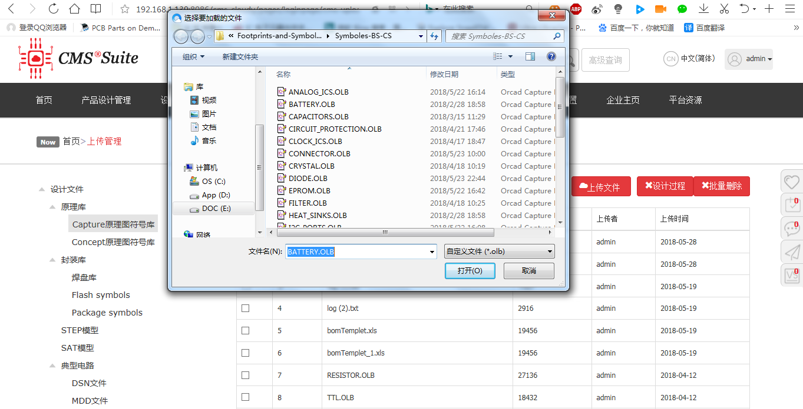 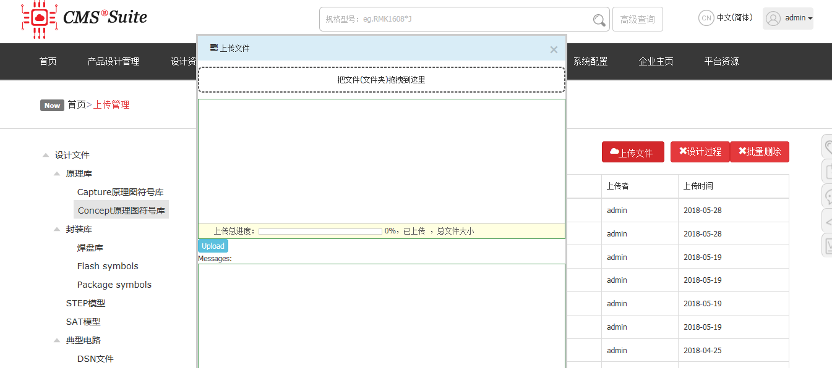 两种原理图上传，点击“上传文件”弹出的上传窗口不一样，如下两图 |  |  | Wanyne,Tom | Listener | 高 | Open | 2018-05-28
40 | B/S系统 | 上传管理 | 原理图库上传 | 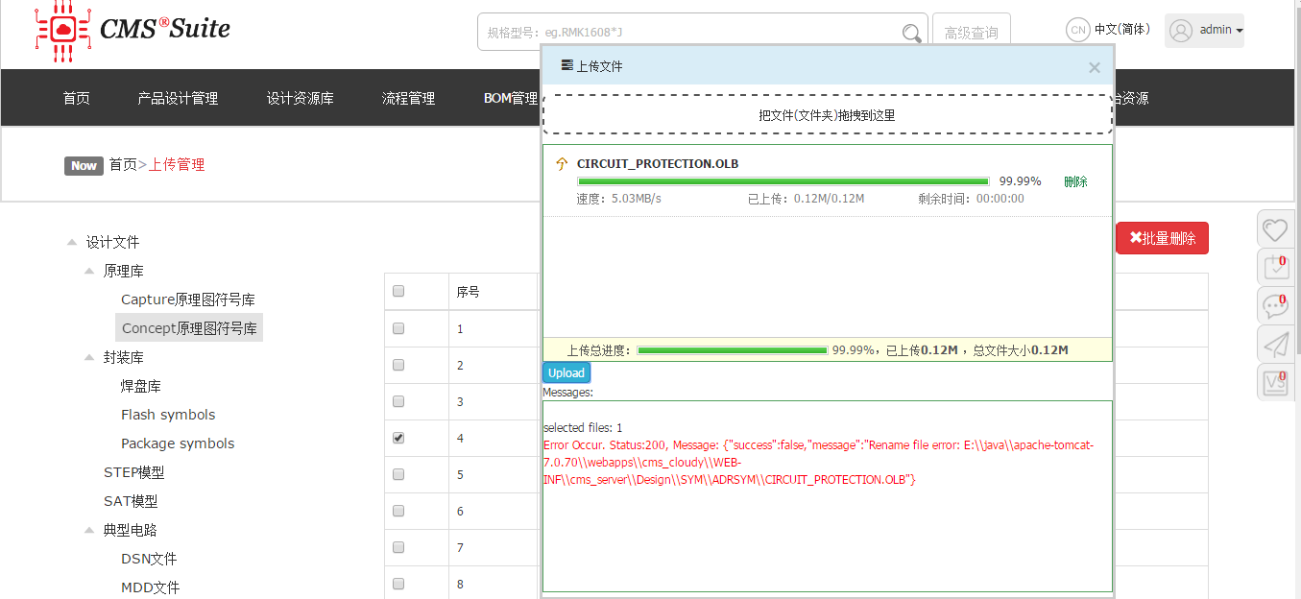 只是上传CIRCUIT_PROTECTION这个文件时报错，如下一图 |  |  | Wanyne,Tom | Listener | 高 | Open | 2018-05-28
41 | B/S系统 | 上传管理 | 库对应关系 | 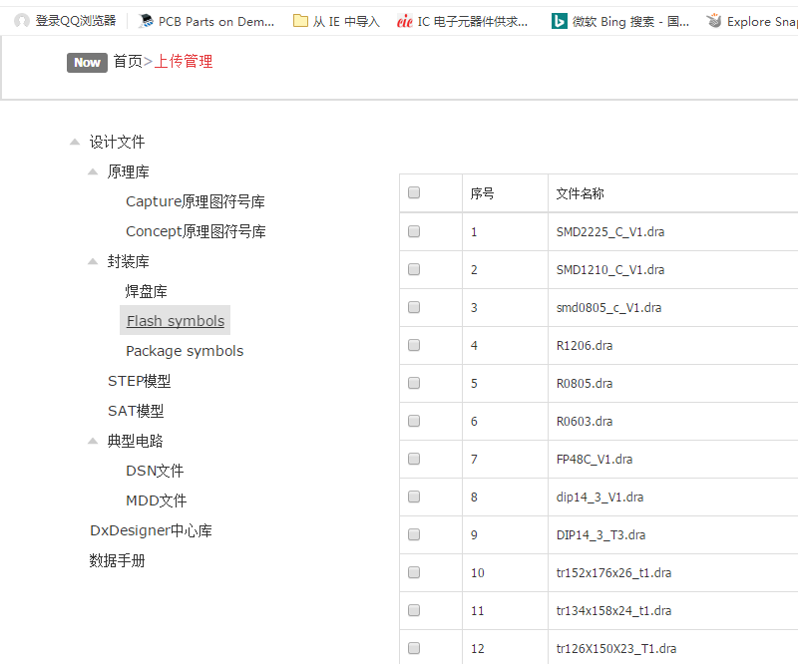 左边选择不同的类别，右边对应只显示对应类文件。不管是对哪一类进行删除、上传等操作后，左边的选择类和右边的显示要类对应，如下一图。避免误操作 |  |  | Wanyne,Tom | Listener | 高 | Open | 2018-05-28
42 | B/S系统 | 上传管理 | 库上传 | 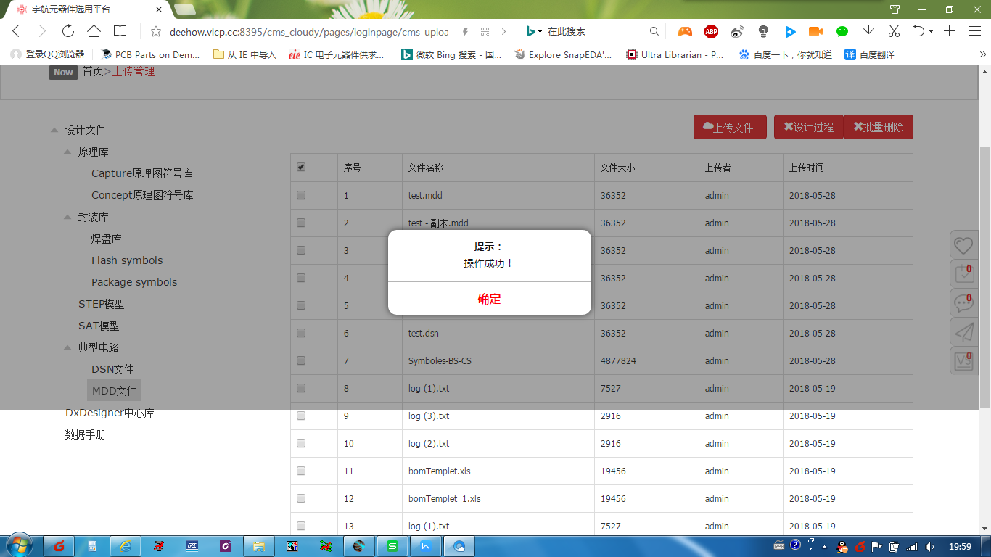 上下滑动后的阴影显示问题，如下两图 |  |  | Wanyne,Tom | Listener | 高 | Open | 2018-05-28
43 | B/S系统 | 上传管理 | 库上传 | 多个文件同时上传时，出现如下图问题（偶然性问题） |  |  | Wanyne,Tom | Listener | 高 | Open | 2018-05-28
44 | B/S系统 |  |  | 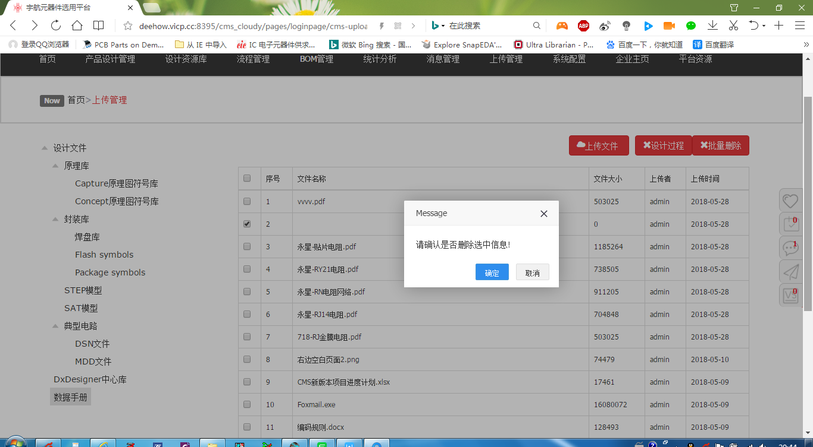 批量删除后，产生第2条空白行，此行删除不掉。 |  |  | Wanyne,Tom | Listener | 高 | Open | 2018-05-28
45 | B/S系统 | 统计分析 | 统计呆滞料分析 | 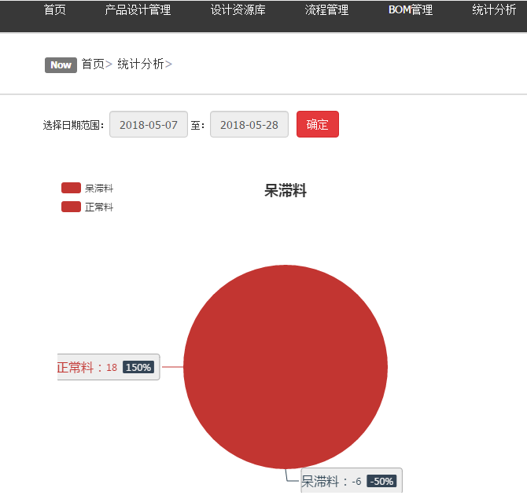 统计分析中呆滞物料的百分比及数量问题 |  |  | Wanyne,Tom | Listener | 高 | Open | 2018-05-28
46 | B/S | 产品管理 | 产品创建 | 未点击“修改”，“产品名称”和“单板创建人员”也可编辑 | 显示节点信息时，文本框以及按钮都是“只读”状态，用户不可编辑；只有点击“修改”才可编辑信息 |  | Wanyne,Tom | Tiger | 高 | Open | 2018-05-28
47 | B/S | 用户管理 | 添加用户 | 添加用户界面，应能够指定组 | 减少用户操作，在添加用户时即可指定所在组，不需要再去“组管理”添加 |  | Wanyne,Tom | Tiger | 高 | Open | 2018-05-28
48 | B/S | 页面 | IE9浏览器，登录 | 登录界面未弹出（360浏览器正常） | 弹出登录界面 |  | Sunny | Tiger | 高 | Open | 2018-05-28
49 | B/S | 页面 | IE9浏览器，未登录查看设计资源库，无数据 | 360浏览器正常查看 | 页面设计适应不同浏览器 |  | Sunny | Tiger | 高 | Open | 2018-05-28
50 | B/S | 产品管理 | 修改 | 修改“单板创建人员”，选择人员时未显示已选用户 | 修改人员时应自动勾选修改前的人员 |  | Wanyne,Tom | Tiger | 高 | Open | 2018-05-28
51 | B/S | 产品管理 | 创建单板 | “单板创建人员”选择了“test001”，但是该用户登录后无“产品设计管理”模块 | 应开放“产品设计管理”模块，但操作功能通过权限控制；或者选择单板创建人员时，应只显示具有产品设计管理权限的用户 |  | Wanyne,Tom | Tiger | 高 | Open | 2018-05-28
52 | B/S | 数据库管理 | 分类信息 | 分类不应该分“优选”和“临时”；数据才有区分 |  |  | Wanyne,Tom | Tiger | 高 | Open | 2018-05-28
53 | B/S | 页面 | 上传管理 | 节点树无图标，页面不美观 | 默认图标 |  | Sunny | Tiger | 高 | Open | 2018-05-28
54 | B/S | 设计资源库 | 创建元器件 | 必须选择末级节点才能创建 | 应该是不限制用户必须选择末级分类，而是在创建元器件时要求用户必须选择“元器件类型个”（弹出分类列表，提示必须选择末级分类）。 |  | Wanyne,Tom | Tiger | 高 | Open | 2018-05-28
55 | B/S | 设计资源库 | 元器件添加 | “设计工具”字段不是元器件属性字段，而是系统设置，设置一次即可 |  |  | Wanyne,Tom | Tiger | 高 | Open | 2018-05-28
56 | B/S | 设计资源库 | 元器件添加 | “Concept元器件封装”位于质量属性下 | “Concept元器件封装”应在设计属性下 | Concept元器件封装字段位于质量属性下.jpg | Wanyne,Tom | Fox | 胡训智 | Open | 2018-05-28
57 | B/S | 设计资源库 | 元器件添加 | “设计工具”下拉后界面无变化 | 切换不同设计工具，显示不同工具对应的符号库字段 | 设计工具下拉后界面无变化.jpg | Wanyne,Tom | Fox | 胡训智 | Open | 2018-05-28
58 | B/S | 设计资源库 | 元器件添加 | 禁用物料标识_建议通过下拉输入 |  | 禁用物料标识_建议通过下拉输入.jpg | Wanyne,Tom | Fox | 胡训智 | Open | 2018-05-28
59 | B/S | 设计资源库 | 元器件添加 | 图片上传有像素限制 | 用户可上传任意大小图片，后台自动转化为系统要求大小 | 图片上传有像素限制.jpg | Wanyne,Tom | Fox | 胡训智 | Open | 2018-05-28
60 | B/S | 设计资源库 | 提交审批 | 系统报错 | 跳转至正确的流程界面 | 打开Datesheet提示错误.jpg | Wanyne,Tom | Fox | 胡训智 | Open | 2018-05-28
61 | B/S | 设计资源库 | 元器件修改 | 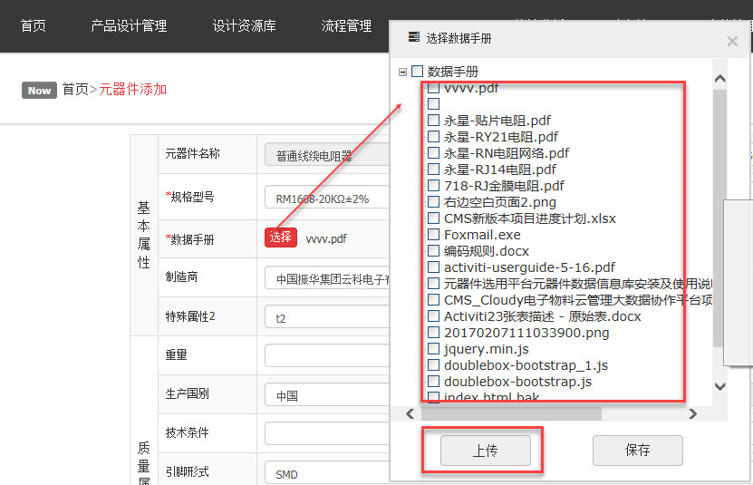 数据手册维护时，点击“上传”后，选择文件。文件未出现在选择界面。 |  | 上传datasheet后，界面未刷新.jpg | Wanyne,Tom | Fox | 胡训智 | Open | 2018-05-28
62 | B/S | 设计资源库 | 元器件修改 | 元器件修改页面出现两个Value字段 | 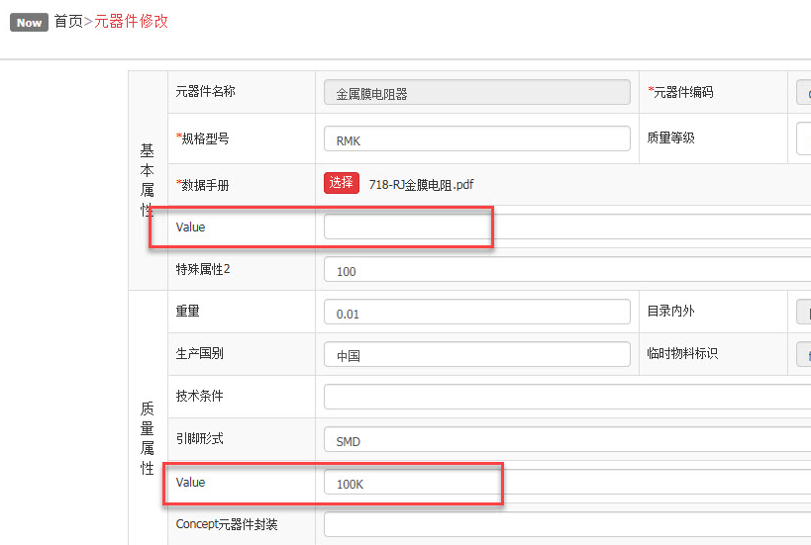 | 元器件页面2个Value字段.jpg | Wanyne,Tom | Fox | 胡训智 | Open | 2018-05-28
63 | B/S | 设计资源库 | 导入 | 点击按钮无反应 |  |  | Wanyne,Tom | Fox | 胡训智 | Open | 2018-05-28
64 | B/S | 设计资源库 | 导出 | 导出提示找不到页面 | 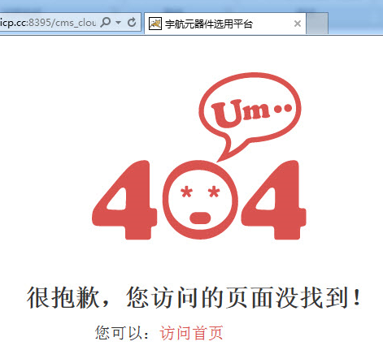 | 导出_页面找不到.jpg | Wanyne,Tom | Fox | 胡训智 | Open | 2018-05-28
65 | B/S | 设计资源库 | 分支图标设置 | 图标不能统一设置 |  建议：1、按元器件分类指定图标，指点后不同目录类型（优选目录、临时目录）同时变化。2、父节点选定图标后，其子节点默认使用父节点图标。子节点有单独指点的用指定后的图标。 | 图标未统一设置.jpg | Wanyne,Tom | Fox | 胡训智 | Open | 2018-05-28

